Member manager
S001 |  |  | Project Name |  |  |  |  |  |  |  |  | Process
 |  |  |  |  |  |  |  |  |  |  |  | Screen Design
Screen ID |  |  |  | 2 |  | Function name |  | Member manager |  |  |  | Create Date |  | 2016-11-10 | Creator | Hưng + Ngọc
 |  |  |  |  |  |  |  |  |  |  |  | Update Date |  | 18/12/2016 | Updater | Hưng + Ngọc

1. Overview
quản lí (thêm, sửa, xóa) thành viên

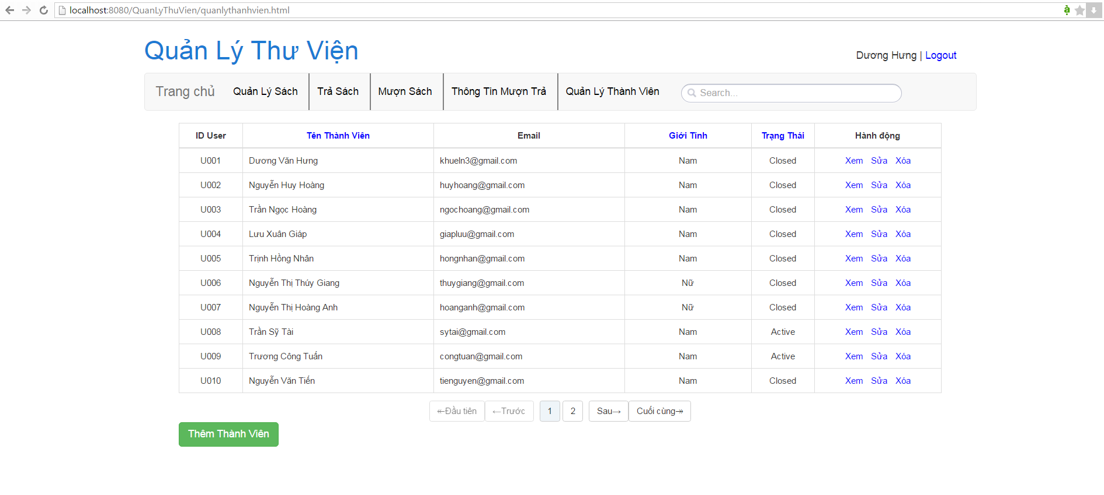
2. Screen Design
 | 2.1. Screen image

 | 2.2. Screen items
 | # | Item name |  |  | Control |  | Data type | I/O | Required | Default Value | Range Value |  | Description
 | 1 | Thêm thành viên |  |  | button |  |  |  |  |  |  |  | thêm thành viên
 | 2 | xem |  |  |  |  |  |  |  |  |  |  | xem thông tin thành viên
 | 3 | sửa |  |  |  |  |  |  |  |  |  |  | sửa thông tin thành viên
 | 4 | xóa |  |  |  |  |  |  |  |  |  |  | xóa thành viên
 | 5 | ID thành viên |  |  | input |  | text |  |  |  |  |  | ID thành viên
 | 6 | Tên thành viên |  |  | input |  | text |  |  |  |  |  | Tên thành viên
 | 7 | Email |  |  | input |  | Email |  |  |  |  |  | Email thành viên
 | 8 | Ngày thêm |  |  | input |  | Date |  |  |  |  |  | Ngày thêm thành viên
 | 9 | Giới tính |  |  | input |  | text |  |  |  |  |  | Giới tính thành viên
 | 10 | Thêm |  |  | button |  |  |  |  |  |  |  | Thêm thành viên vào database
 | 11 | Hủy |  |  | button |  |  |  |  |  |  |  | Làm trống các ô đã điền
 | 12 | Ngày cập nhật |  |  | input |  | Date |  |  |  |  |  | Ngày cập nhật thông tin thành viên
 | 13 | Sửa |  |  | button |  |  |  |  |  |  |  | Cập nhật lại thông tin trong database bằng thông tin đã điền lại
 | 14 | Trạng thái |  |  | label |  |  |  |  |  |  |  | Trạng thái thành viên (Closed, Active)

 | 2.3. Main screen interaction
 |  | Nhấn vào Thêm thành viên, điền các thông tin cần thiết rồi bấm Thêm để thêm thành viên mới vào database

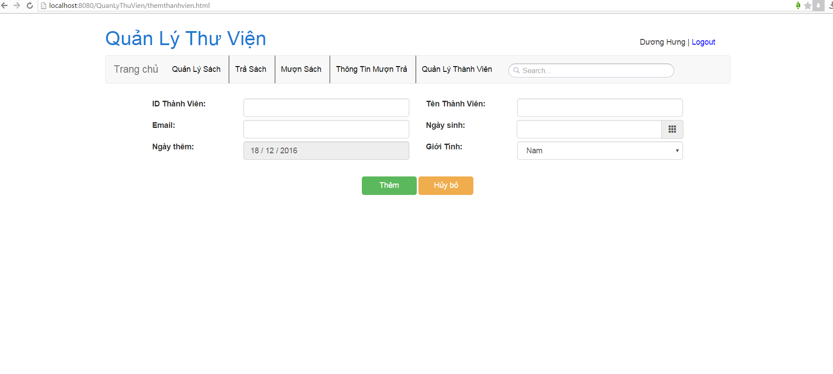

 |  | Nhấn vào Sửa, điền các thông tin cần thiết rồi bấm Sửa để cập nhật lại thông tin thành viên
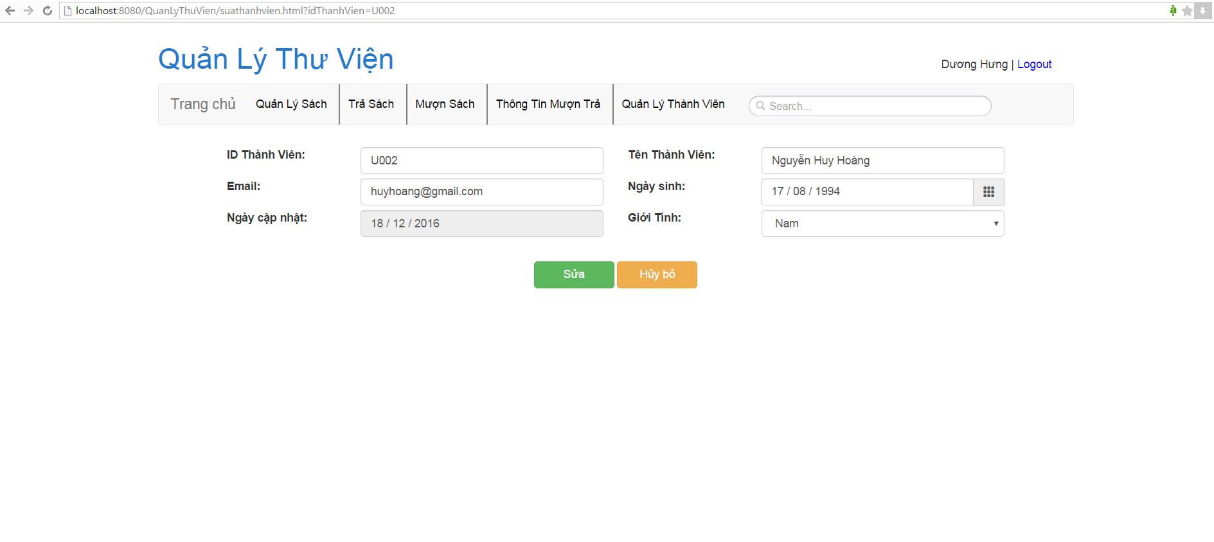

 |  | Nhấn Xóa để xóa thành viên

 | 2.4. Screen displaying

Book manager
S001 |  |  | Project Name |  |  |  |  |  |  |  |  | Process
 |  |  |  |  |  |  |  |  |  |  |  | Screen Design
Screen ID |  |  |  | 3 |  | Function name |  | Book manager |  |  |  | Create Date |  | 2016-11-10 | Creator | Hưng + Ngọc
 |  |  |  |  |  |  |  |  |  |  |  | Update Date |  | 18/12/2016 | Updater | Hưng + Ngọc

1. Overview
Quản lí sách

2. Screen Design

 | 2.1. Screen image
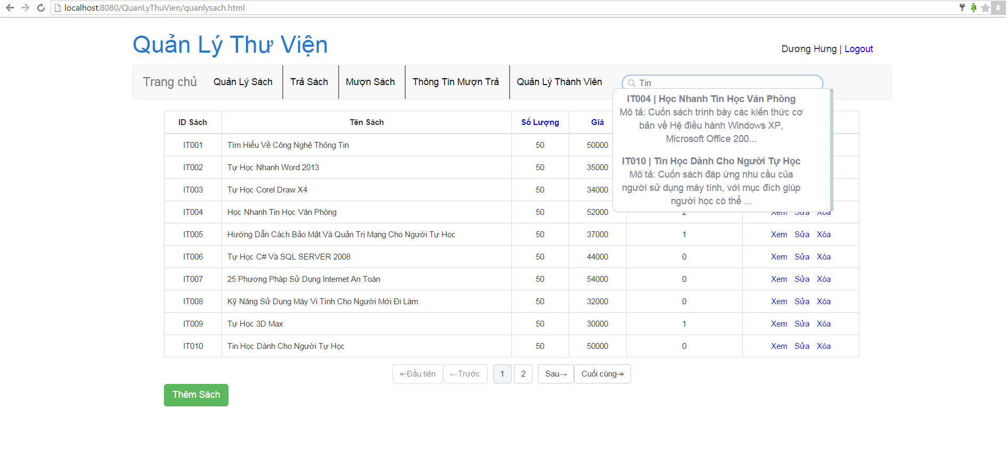

 | 2.2. Screen items
 | # | Item name |  |  | Control |  | Data type | I/O | Required | Default Value | Range Value |  | Description
 | 1 | Thêm sách |  |  | button |  |  |  |  |  |  |  | Nhấn để thêm sách
 | 2 | search |  |  | input |  | text |  |  |  |  |  | Tìm sách (theo ID, theo Tên, theo Thể loại)
 | 3 | Xem Sửa Xóa |  |  |  |  |  |  |  |  |  |  | Xem, Sửa, Xóa sách
 | 4

 | 2.3. Main screen interaction

 |  |  | Nhấn vào Thêm Sách, điền các mục rồi bấm Thêm để thêm sách vào Database

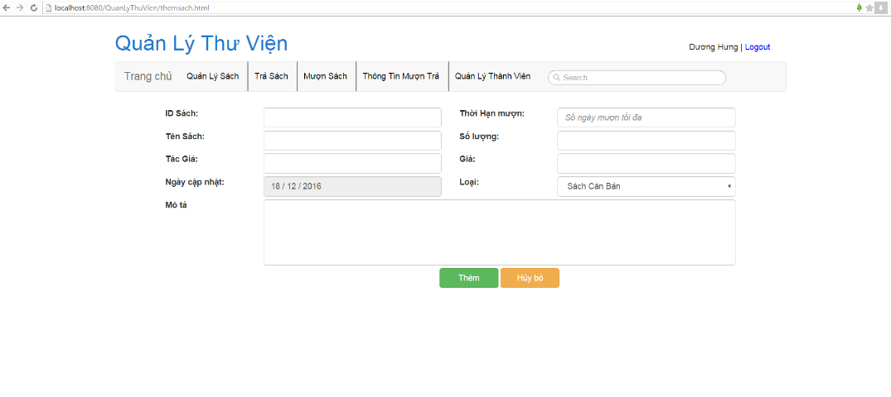

 |  | Nhấn vào Sửa, chỉnh sửa các mục rồi bấm Sửa để cập nhật lại thông tin sách
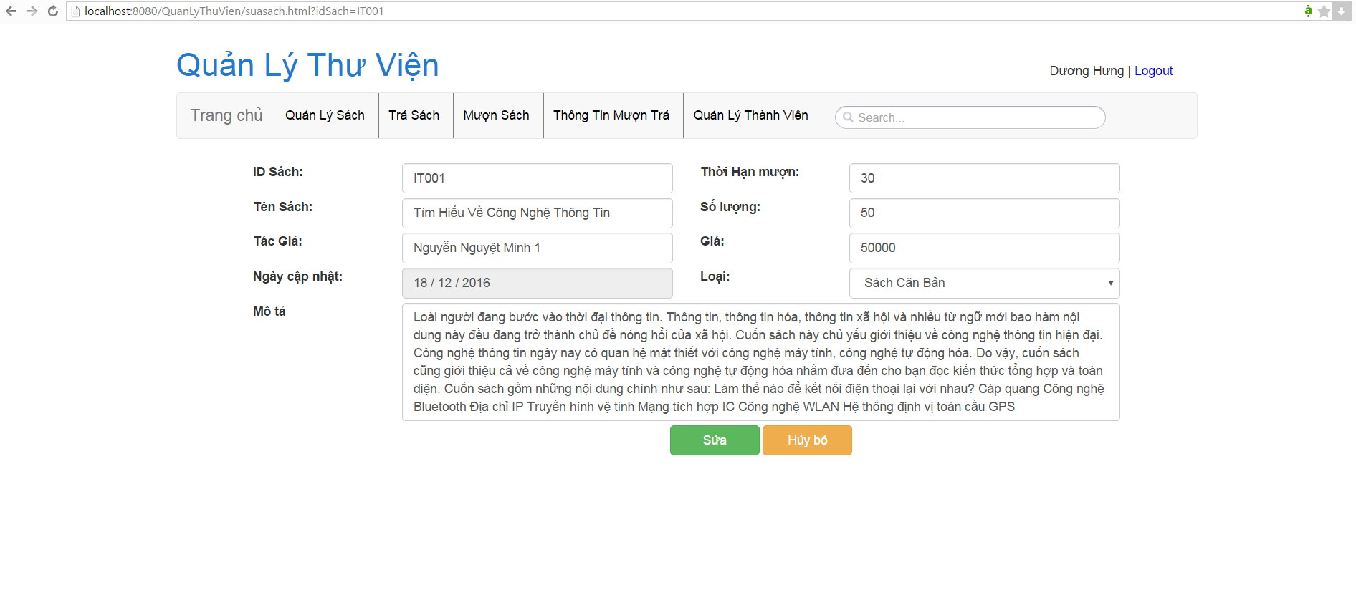

 | 2.4. Screen displaying

Sign in

S001 |  |  | Quan ly thu vien app |  |  |  |  |  |  |  |  | Process
 |  |  |  |  |  |  |  |  |  |  |  | Screen Design
Screen ID |  |  |  | 1 |  | Function name |  | Sign in |  |  |  | Create Date |  | 2016-11-10 | Creator | Hưng + Ngọc
 |  |  |  |  |  |  |  |  |  |  |  | Update Date |  | 18/12/2016 | Updater | Hưng + Ngọc

1. Overview
Đăng nhập bằng tài khoản được cấp sẵn

2. Screen Design

 | 2.1. Screen image
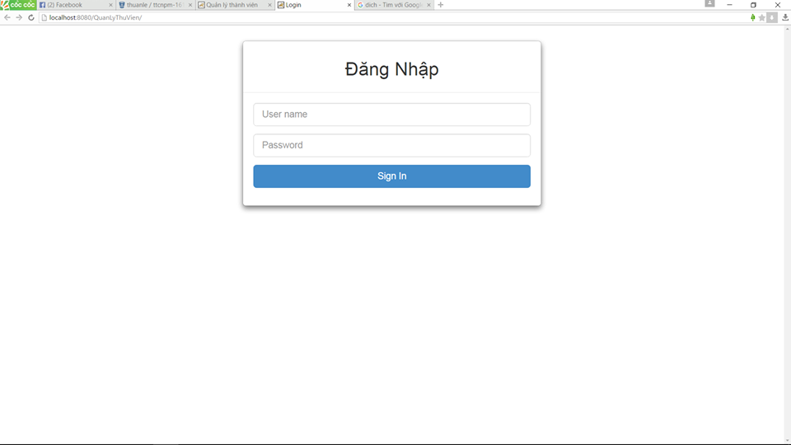

 | 2.2. Screen items
 | # | Item name |  |  | Control |  | Data type | I/O | Required | Default Value | Range Value |  | Description
 | 1 | ID |  |  | input |  | text |  |  |  |  |  | tên đăng nhập
 | 2 | password |  |  | input |  | password |  |  |  |  |  | mật hkẩu
 | 3 | sign in |  |  | button |  |  |  |  |  |  |  | đăng nhập
 | 4

 | 2.3. Main screen interaction
 |  | Nhập ID, password, nhấn sign in để đăng nhập

 | 2.4. Screen displaying

Muon Sach
S001 |  |  | Project Name |  |  |  |  |  |  |  |  | Process
 |  |  |  |  |  |  |  |  |  |  |  | Screen Design
Screen ID |  |  |  | 4 |  | Function name |  | Muon sach |  |  |  | Create Date |  | 2016-11-10 | Creator | Hưng + Ngọc
 |  |  |  |  |  |  |  |  |  |  |  | Update Date |  | 18/12/2016 | Updater | Hưng + Ngọc

1. Overview
mượn sách

2. Screen Design

 | 2.1. Screen image
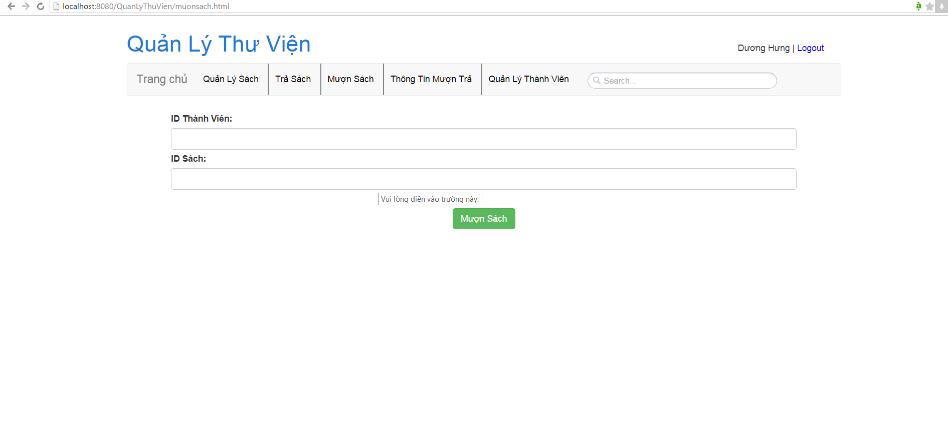

 | 2.2. Screen items
 | # | Item name |  |  | Control |  | Data type | I/O | Required | Default Value | Range Value |  | Description
 | 1 | ID thành viên |  |  | input |  | text |  |  |  |  |  | ID thành viên mượn
 | 2 | ID sách |  |  | input |  | text |  |  |  |  |  | ID sách mượn
 | 3 | Mượn Sách |  |  | button |  |  |  |  |  |  |  | Mượn
 | 4

 | 2.3. Main screen interaction
 |  | Nhập ID thành viên, ID sách, bấm Mượn để thực hiện mượn sách, cập nhật lại thông tin mượn trả, trạng thái thành viên, trạng thái sách trên Database

 | 2.4. Screen displaying

Tra sach
S001 |  |  | Project Name |  |  |  |  |  |  |  |  | Process
 |  |  |  |  |  |  |  |  |  |  |  | Screen Design
Screen ID |  |  |  | 5 |  | Function name |  | Tra sach |  |  |  | Create Date |  | 2016-11-10 | Creator | Hưng + Ngọc
 |  |  |  |  |  |  |  |  |  |  |  | Update Date |  | 18/12/2016 | Updater | Hưng + Ngọc

1. Overview
trả sách

2. Screen Design

 | 2.1. Screen image
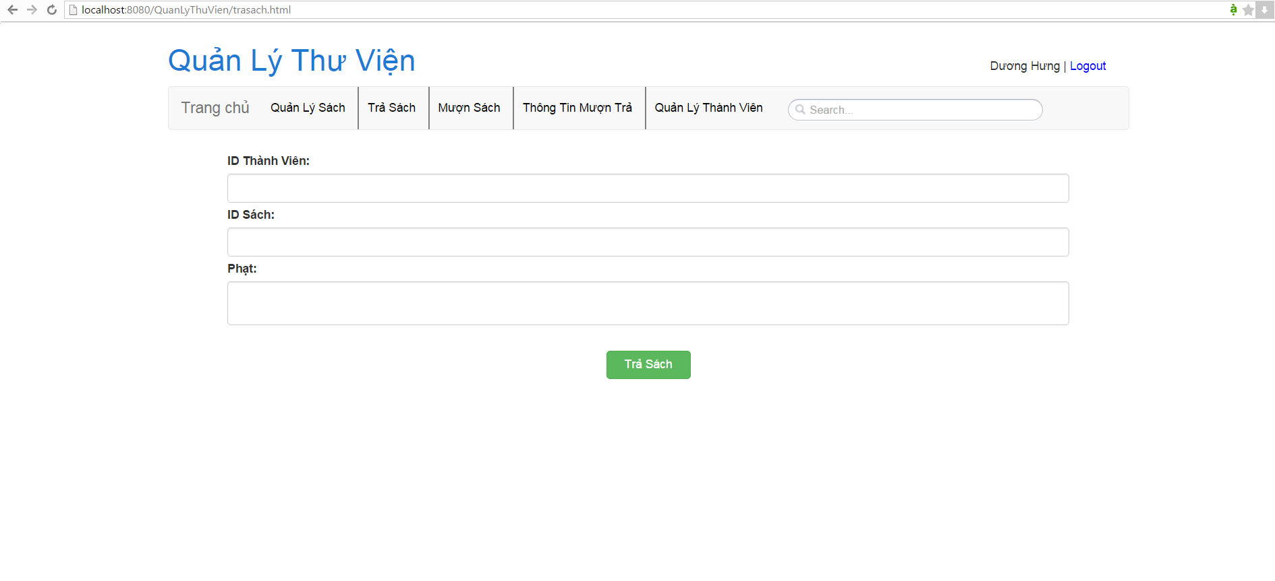

 | 2.2. Screen items
 | # | Item name |  |  | Control |  | Data type | I/O | Required | Default Value | Range Value |  | Description
 | 1 | ID thành viên |  |  | input |  | text |  |  |  |  |  | ID thành viên mượn
 | 2 | ID sách |  |  | input |  | text |  |  |  |  |  | ID sách mượn
 | 3 | Phạt |  |  | input |  | text |  |  |  |  |  | Hình phạt (khi trả sách trễ hạn)
 | 4 | Trả Sách |  |  | button |  |  |  |  |  |  |  | Trả sách

 | 2.3. Main screen interaction
 |  | Nhập ID thành viên, ID sách, hình phạt, bấm Trả sách để thực hiện mượn sách, cập nhật lại thông tin mượn trả, trạng thái thành viên, trạng thái sách trên Database

 | 2.4. Screen displaying

Info
S001 |  |  | Project Name |  |  |  |  |  |  |  |  | Process
 |  |  |  |  |  |  |  |  |  |  |  | Screen Design
Screen ID |  |  |  | 6 |  | Function name |  | Thong tin muon tra |  |  |  | Create Date |  | 2016-11-10 | Creator | Hưng + Ngọc
 |  |  |  |  |  |  |  |  |  |  |  | Update Date |  | 18/12/2016 | Updater | Hưng + Ngọc

1. Overview
Thông tin mượn trả

2. Screen Design

 | 2.1. Screen image
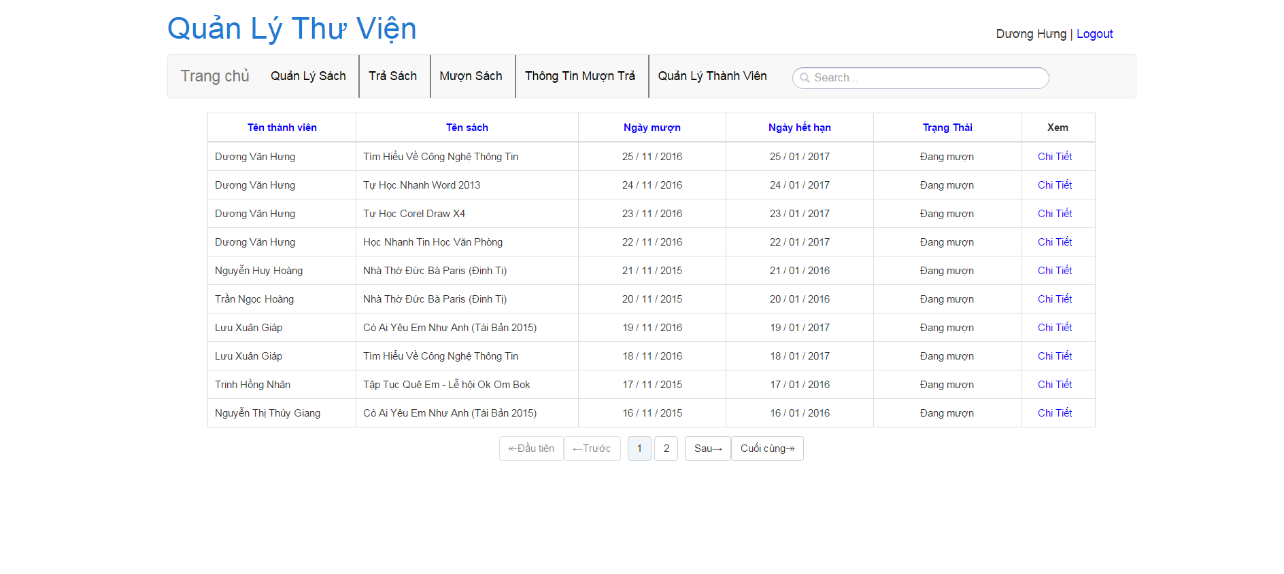

 | 2.2. Screen items
 | # | Item name |  |  | Control |  | Data type | I/O | Required | Default Value | Range Value |  | Description
 | 1 | tên thành viên |  |  | label |  |  |  |  |  |  |  | tên thành viên
 | 2 | tên sách |  |  | label |  |  |  |  |  |  |  | tên sách
 | 3 | ngày mượn |  |  | label |  |  |  |  |  |  |  | ngày mượn
 | 4 | ngày hết hạn |  |  | label |  |  |  |  |  |  |  | hạn cuối phải trả
 | 5 | trạng thái |  |  | label |  |  |  |  |  |  |  | Đã trả hay chưa
 | 6 | xem |  |  | label |  |  |  |  |  |  |  | Xem thêm thông tin chi tiết

 | 2.3. Main screen interaction
 |  | Nhập ID, password, nhấn sign in để đăng nhập

 | 2.4. Screen displaying

